A 24111
REGISTRO FOTOGRAFICO MANTENIMIENTO PREVENTIVO EQUIPOS ETB
 | NOMBRE DEL PREDIO: | A 24111
 | NEMONICO EQUIPO: | BOBAERURBA22
 | FECHA DEL REGISTRO: | 2021-04-28
 | REALIZADO POR: | GRUPO 2
 | NUMERO DE TAREA O IM SERVICE MANAGER | TAS000000153124

 | REGISTRO INICIAL |  | REGISTRO FINAL
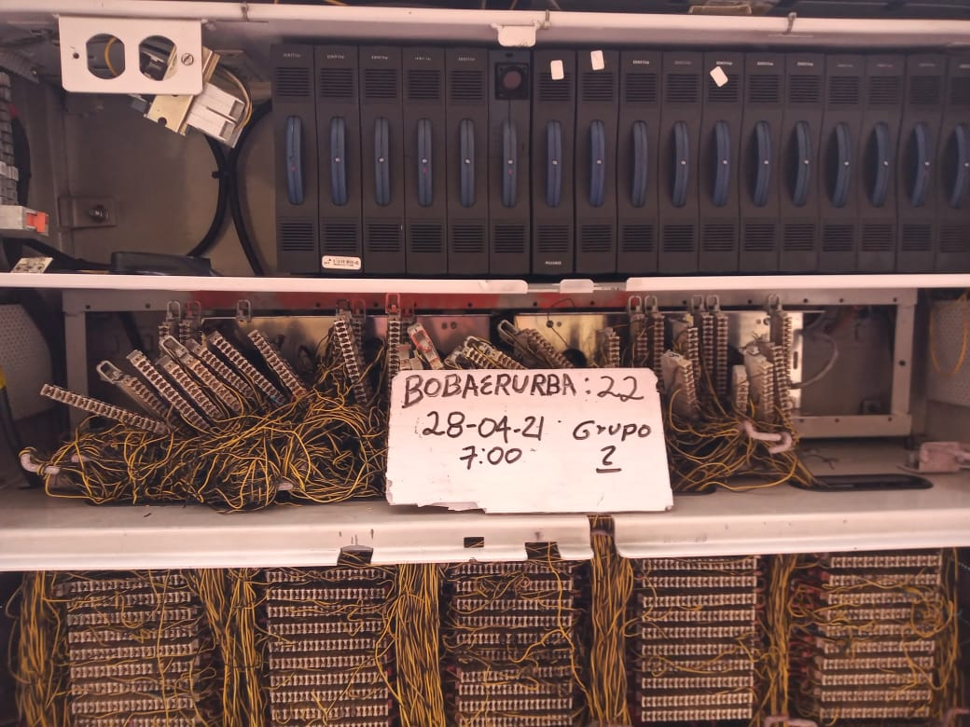 | FOTO INICIAL 1 | 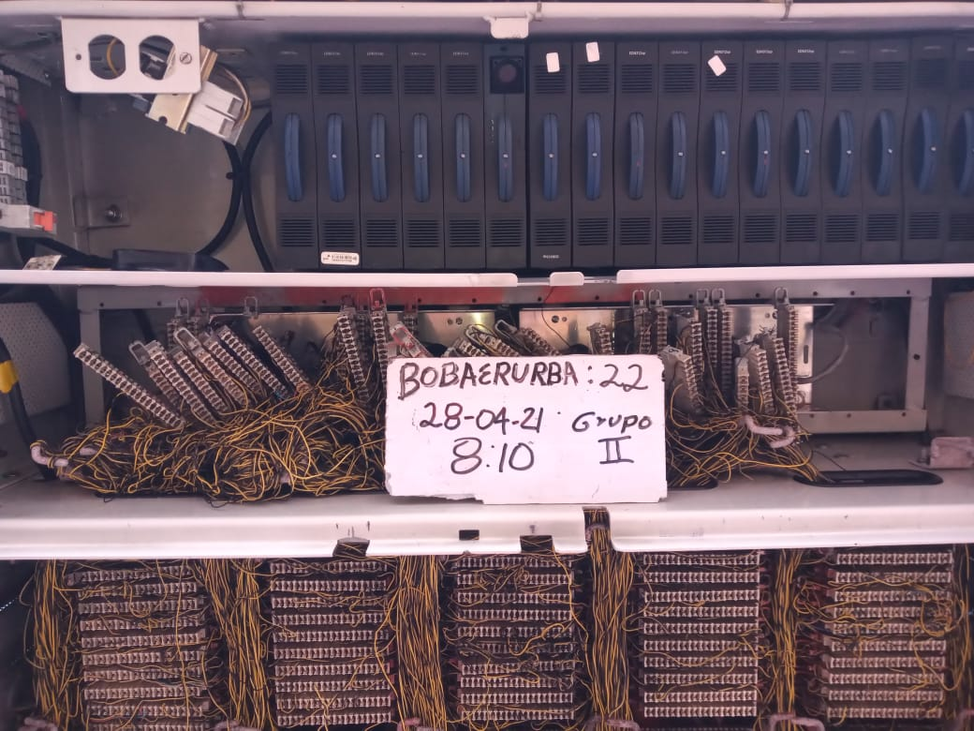 | FOTO FINAL 1

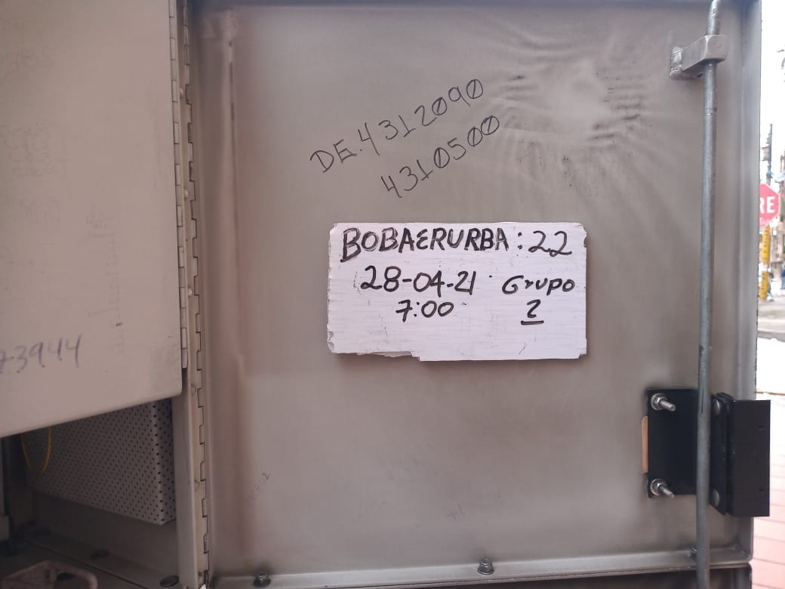 | FOTO INICIAL 2 | 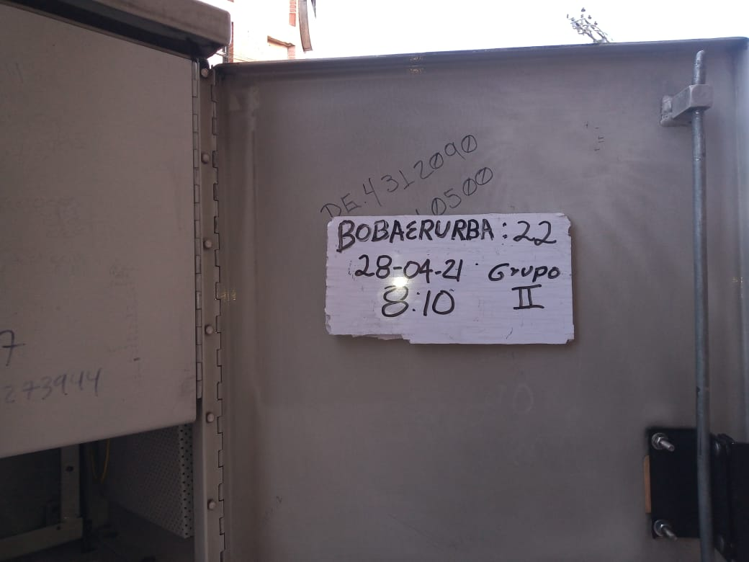 | FOTO FINAL 2

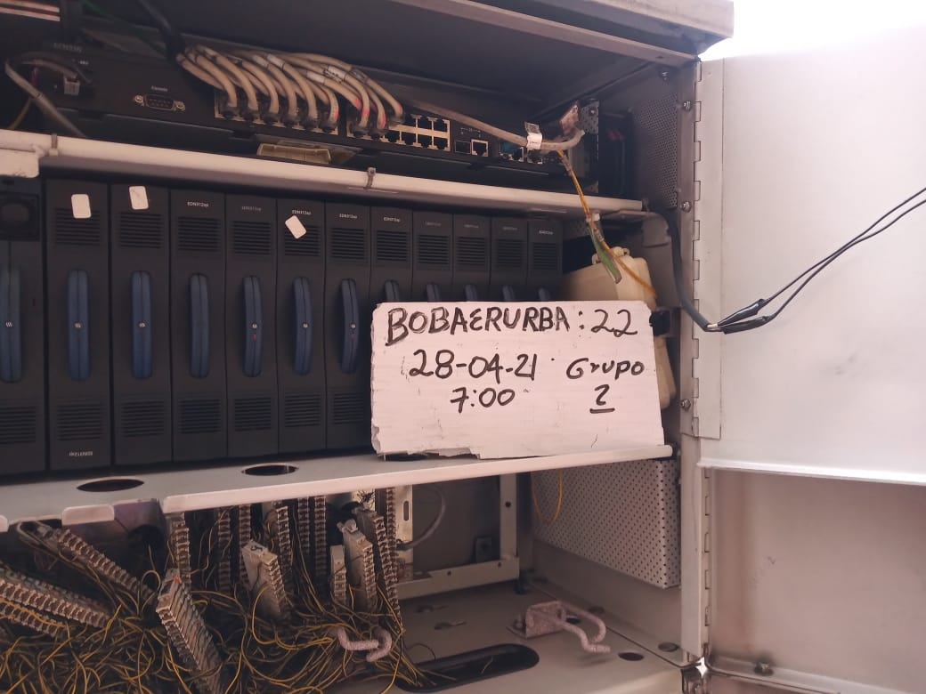 | FOTO INICIAL 3 |  | 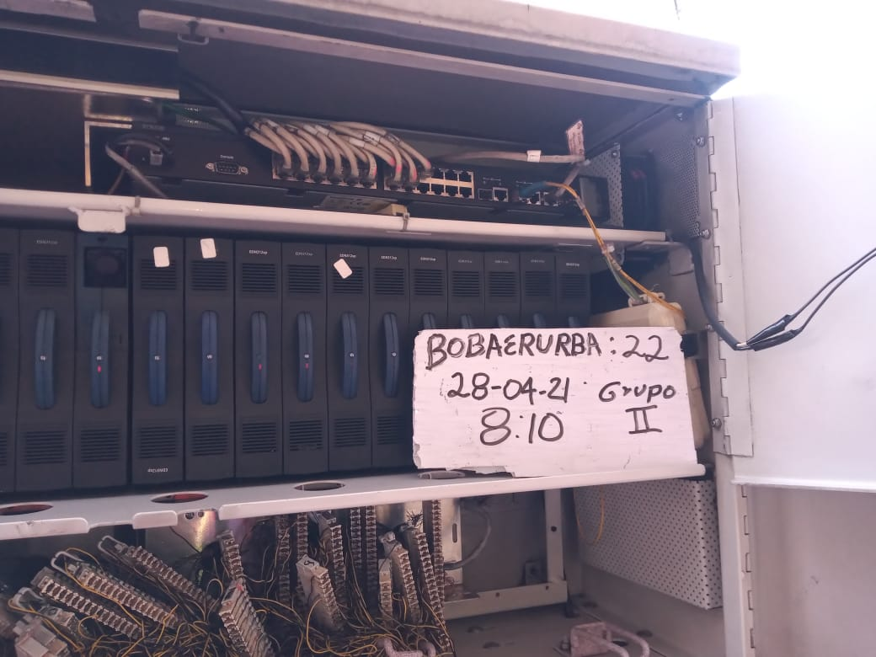 FOTO FINAL 3

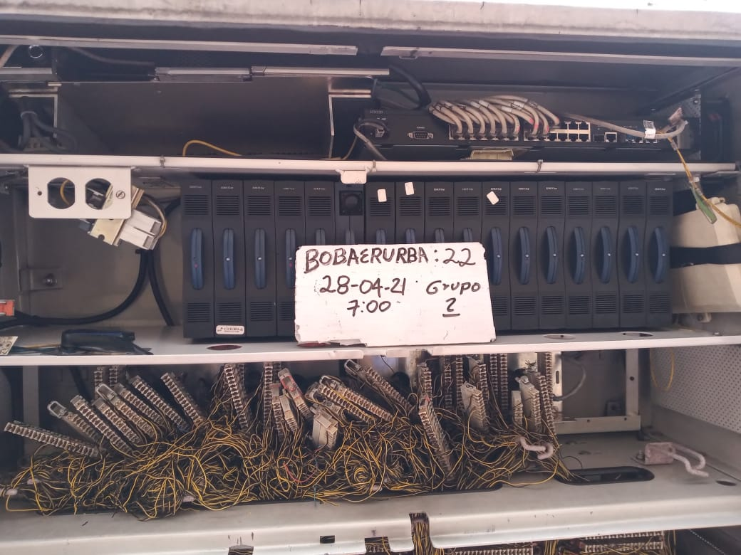 | FOTO INICIAL 4 | 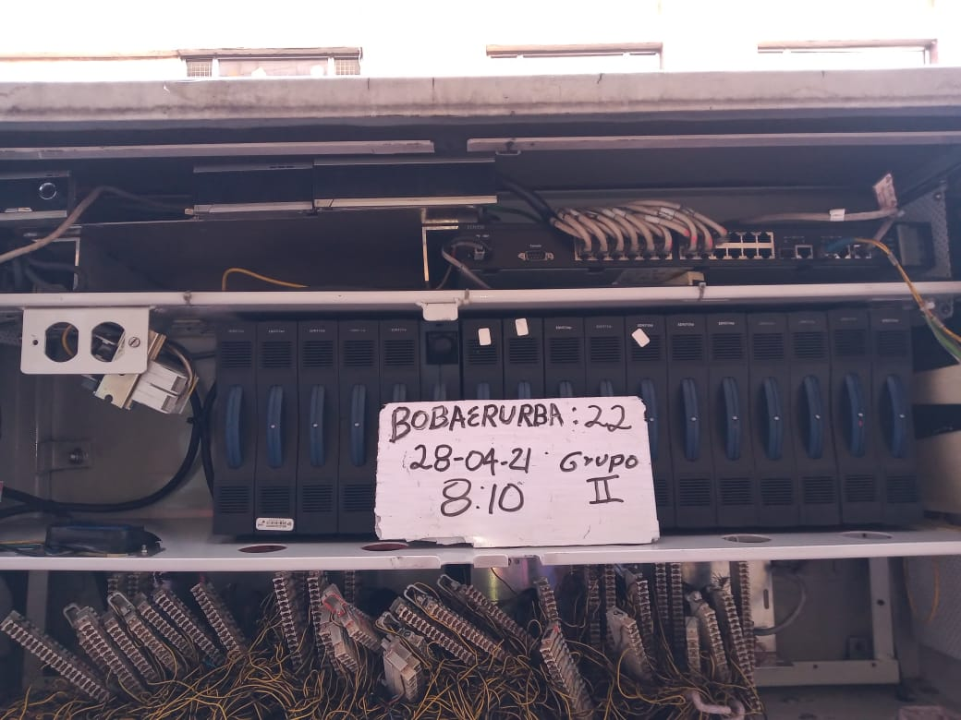 | FOTO FINAL 4

 | 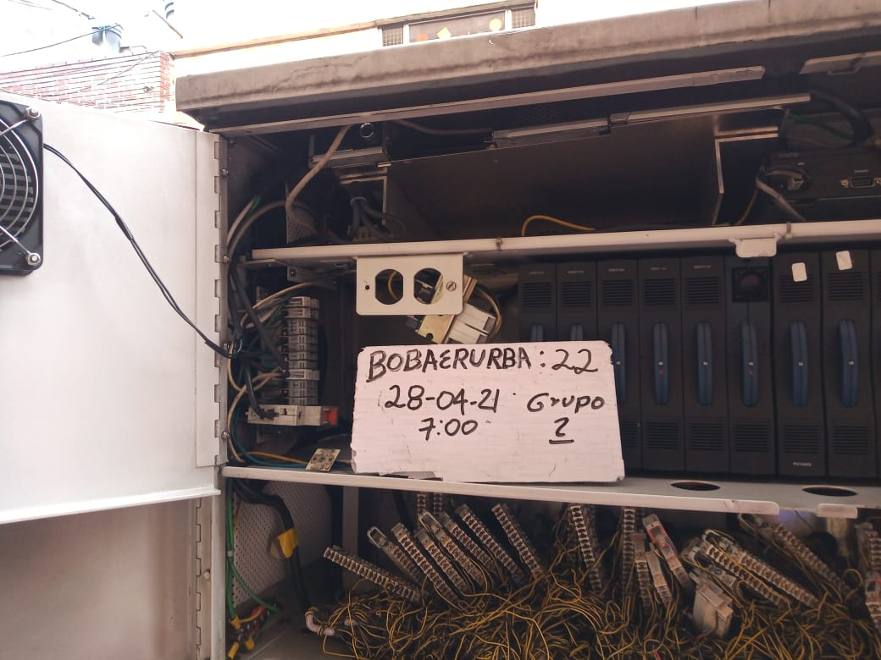 FOTO INICIAL 5 | 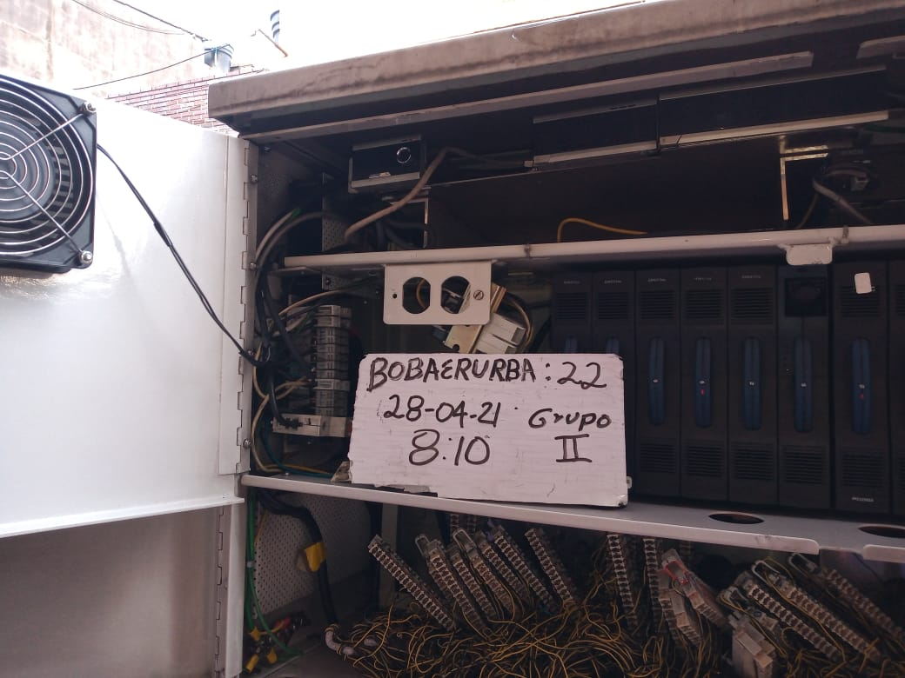 | FOTO FINAL 5

